画面遷移図
画面遷移図 |  | システム名 |  |  | 作成者 |  | 修正者
 |  | サブシステム名 |  |  | 作成日 |  | 修正日

No | 画面ID | アクション | 判断条件 | 結果 |  | 遷移画面ID
1 | （TE_D0001） | ログインボタン押下 | ユーザネームとパスワード正しいですが？ | YES |  | （TE_D0004） （TE_D0002） （TE_D0002） （TE_D0004） （TE_D0004）
2 | （TE_D0001） | ログインボタン押下 | ユーザネームとパスワード正しいですが？ | NO |  | （TE_D0002） （TE_D0002） （TE_D0002） （TE_D0004） （TE_D0005）
3 | （TE_D0001） | 新規作成ボタン押下 |  |  |  | （TE_D0002） （TE_D0002） （TE_D0002） （TE_D0004） （TE_D0006）
4 | （TE_D0002） | 登録ボタン押下 |  |  |  | （TE_D0003） （TE_D0002） （TE_D0002） （TE_D0004） （TE_D0007）
5 | （TE_D0002） | 更新ボタン押下 |  |  |  | （TE_D0003） （TE_D0002） （TE_D0002） （TE_D0004） （TE_D0008）
6 | （TE_D0004） | 検索ボタン押下 | 入力のキーワード |  |  | （TE_D0004） （TE_D0002） （TE_D0002） （TE_D40004） （TE_D0009）
7 | （TE_D0004） | 新規作成ボタン押下 |  |  |  | （TE_D0002） （TE_D0002） （TE_D0002） （TE_D40004） （TE_D0010）
8 | （TE_D0004） | 詳細ボタン押下 |  |  |  | （TE_D0002） （TE_D0002） （TE_D0002） （TE_D40004） （TE_D0011）
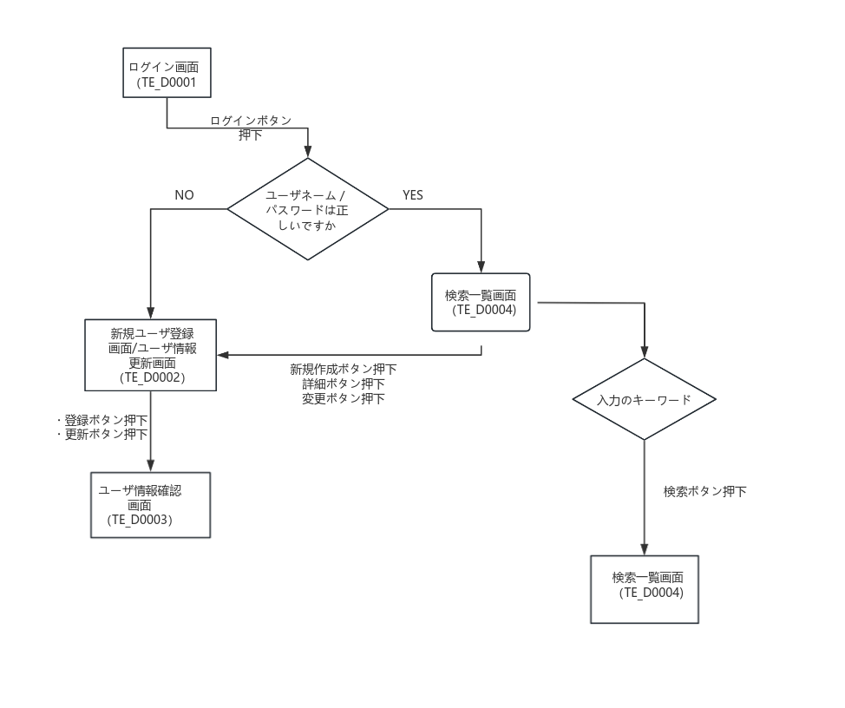
9 | （TE_D0004） | 変更ボタン押下 |  |  |  | （TE_D0002） （TE_D0002） （TE_D0002） （TE_D40004） （TE_D0012）

